METODOLOGÍA
Comercio Exterior de Productos Pesqueros. Año 2025

"Comercio Exterior de los productos pesqueros en Andalucía" es un producto perteneciente a la operación estadística Producción Pesquera Andaluza incluida dentro del Plan Estadístico y Cartográfico de Andalucía 2023-2029 , elaborado a partir de los datos facilitados por la Agencia Tributaria.

Cuadro I. Partidas consideradas como productos transformados pesqueros |  | Cuadro II. Partidas consideradas como productos pesqueros frescos

PARTIDA | DESCRIPCIÓN | PARTIDA | DESCRIPCIÓN
0303 | Pescado congelado sin filitear | 0301 | Peces vivos
0304 | Filetes de pescado congelado | 0302 | Pescado fresco o refrigerados
0305 | Pescado seco, salado o ahumado | 0306 | Crustáceos (excepto los especificados en el Cuadro I como productos transformados)
03061 | Crustáceos congelados | 0307 | Moluscos (excepto los especificados en el Cuadro I como productos transformados)
03062 | Crustáceos ahumados | 0308 | Invertebrados marinos (excepto los especificados en el Cuadro I como productos transformados)
030719, 030729, 030739, 030743, 030749, 03075200, 030759, 030779,03078300, 030789 y 030799 | Cefalópodos congelados
030819, 030829, 03083030, 03083050,03083080 03083090, 03089030, 03089050 y 03089090 | Invetebrados marinos congelados, secos o ahumados
1504 | Aceites y grasas de pescado
1604 | Conservas y preprados de pescado
1605 | Conservas y preparados de moluscos y crustáceos
230120 | Harina pescado alimentación animal

CEXT PROD. PESQUEROS ANDALUCIA
Comercio Exterior de Productos Pesqueros. Año 2025

Tabla 1. Comercio Exterior de productos pesqueros en Andalucía (Euros). Años 2024-2025

Mes/ Año | Exportaciones |  |  | Importaciones |  |  | Tasa de cobertura (%)
 | 2025 | 2024 | Variación (25_24) | 2025 | 2024 | Variación (25_24) | 2025 | 2024
Enero | 38,555,990.71 | 26,940,064.47 | 43.1% | 92,163,017.44 | 64,883,609.58 | 42.0% | 41.8% | 41.5%
Febrero | 41,135,664.55 | 32,549,800.59 | 26.4% | 78,809,335.55 | 79,419,638.43 | -0.8% | 52.2% | 41.0%
Marzo | 43,322,926.82 | 35,060,383.75 | 23.6% | 80,128,077.27 | 77,750,970.07 | 3.1% | 54.1% | 45.1%
Abril | 42,213,859.22 | 37,818,656.21 | 11.6% | 76,226,546.13 | 79,657,849.42 | -4.3% | 55.4% | 47.5%
Mayo | 53,860,777.72 | 46,391,874.52 | 16.1% | 83,553,424.18 | 80,924,246.71 | 3.2% | 64.5% | 57.3%
Junio | 50,145,716.17 | 34,484,698.16 | 45.4% | 65,144,751.20 | 62,218,358.31 | 4.7% | 77% | 55.4%
Julio | 55,742,070.02 | 42,631,122.39 | 30.8% | 80,331,259.34 | 78,202,613.69 | 2.7% | 69.4% | 54.5%
Agosto | 48,559,953.69 | 44,881,095.96 | 8.2% | 73,136,768.47 | 70,723,212.02 | 3.4% | 66.4% | 63.5%
Septiembre | 45,768,446.38 | 40,783,663.69 | 12.2% | 89,547,655.09 | 80,824,634.48 | 10.8% | 51.1% | 50.5%
Octubre | 43,608,280.54 | 40,182,150.31 | 8.5% | 89,691,808.02 | 88,403,577.50 | 1.5% | 48.6% | 45.5%
Noviembre | 39,037,014.01 | 36,945,840.10 | 5.7% | 75,683,886.18 | 77,756,313.93 | -2.7% | 51.6% | 47.5%
Diciembre | 40,272,212.14 | 29,100,820.97 | 38.4% | 76,510,273.55 | 68,331,768.92 | 12.0% | 52.6% | 42.6%
Total | 542,222,911.97 | 447,770,171.12 | 21.1% | 960,926,802.42 | 909,096,793.06 | 5.7% | 56.4% | 49.3%

Tabla 2. Evolución del comercio exterior de productos pesqueros en Andalucía (Euros)

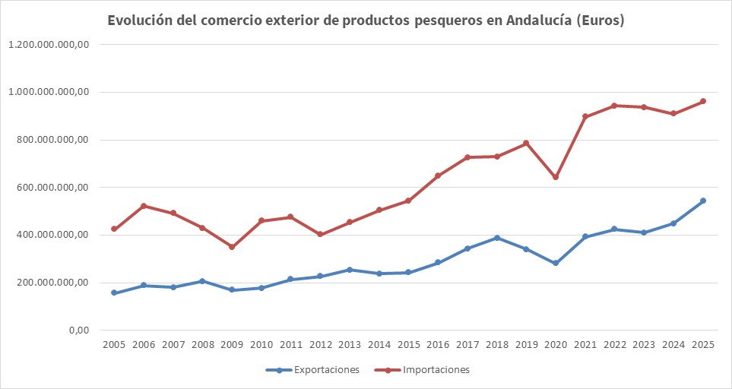
Año | Exportaciones | Importaciones | Saldo comercial | Tasa cobertura | Balanza Comercial
2005 | 156,164,573.82 | 424,765,268.54 | -268,600,694.72 | 36.8% | -46.2%
2006 | 188,947,681.38 | 521,908,935.34 | -332,961,253.96 | 36.2% | -46.8%
2007 | 179,680,302.92 | 491,131,771.37 | -311,451,468.45 | 36.6% | -46.4%
2008 | 206,246,001.83 | 429,144,698.54 | -222,898,696.71 | 48.1% | -35.1%
2009 | 169,464,399.75 | 348,654,812.35 | -179,190,412.60 | 48.6% | -34.6%
2010 | 176,804,728.25 | 458,714,734.70 | -281,910,006.45 | 38.5% | -44.4%
2011 | 213,417,877.21 | 475,566,474.79 | -262,148,597.58 | 44.9% | -38.0%
2012 | 227,210,932.71 | 402,370,856.74 | -175,159,924.03 | 56.5% | -27.8%
2013 | 253,218,687.79 | 452,436,162.22 | -199,217,474.43 | 56.0% | -28.2%
2014 | 237,671,273.58 | 504,650,829.15 | -266,979,555.57 | 47.1% | -36.0%
2015 | 242,918,072.26 | 544,562,576.00 | -301,644,503.74 | 44.6% | -38.3%
2016 | 284,244,499.14 | 649,240,134.49 | -364,995,635.35 | 43.8% | -39.1%
2017 | 343,545,484.75 | 726,160,045.89 | -382,614,561.14 | 47.3% | -35.8%
2018 | 386,890,095.02 | 729,790,385.12 | -342,900,290.10 | 53.0% | -30.7%
2019 | 339,842,390.36 | 785,207,140.70 | -445,364,750.34 | 43.3% | -39.6%
2020 | 280,104,335.79 | 640,732,932.65 | -360,628,596.86 | 43.7% | -39.2%
2021 | 392,828,623.98 | 896,074,029.64 | -503,245,405.66 | 43.8% | -39.0%
2022 | 423,774,939.38 | 943,144,784.52 | -519,369,845.14 | 44.9% | -38.0%
2023 | 409,227,168.20 | 936,575,804.24 | -527,348,636.04 | 43.7% | -39.2%
2024 | 447,770,171.12 | 909,096,793.06 | -461,326,621.94 | 49.3% | -34.0%
2025 | 542,222,911.97 | 960,926,802.42 | -418,703,890.45 | 56.4% | -27.9%

Tabla 3. Intercambios por provincias y saldo comercial. Año 2025

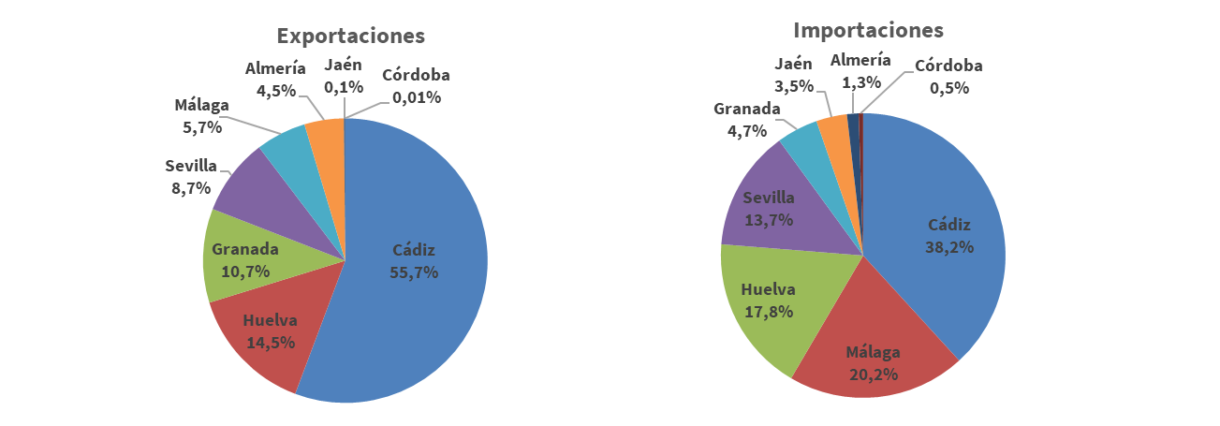
Provincias | Exportaciones |  | Importaciones |  | Saldo comercial
 | Toneladas | Euros | Toneladas | Euros | Toneladas | Euros
Almería | 4,934 | 24,306,868.01 | 3,308 | 12,683,728.55 | 1,626 | 11,623,139.46
Cádiz | 33,112 | 302,184,601.42 | 42,360 | 367,276,146.11 | -9,248 | -65,091,544.69
Córdoba | 5 | 69,082.62 | 611 | 4,899,562.33 | -606 | -4,830,479.71
Granada | 26,288 | 57,879,589.88 | 7,832 | 45,262,754.46 | 18,456 | 12,616,835.42
Huelva | 8,356 | 78,620,746.06 | 17,415 | 171,195,137.75 | -9,060 | -92,574,391.69
Jaén | 90 | 754,078.06 | 11,812 | 33,566,678.41 | -11,723 | -32,812,600.35
Málaga | 3,187 | 30,995,749.03 | 27,990 | 194,360,724.33 | -24,803 | -163,364,975.30
Sevilla | 5,403 | 47,412,196.89 | 18,393 | 131,682,070.48 | -12,990 | -84,269,873.59
Andalucía | 81,374 | 542,222,911.97 | 129,721 | 960,926,802.42 | -48,347 | -418,703,890.45

Tabla 4. Evolución del comercio exterior de productos pesqueros en Andalucía (Euros). Años 2016-2025

Provincias | Año | Exportaciones | Importaciones | Saldo comercial | Tasa cobertura | Balanza Comercial
Almería | 2016 | 16,310,156.22 | 10,748,313.66 | 5,561,842.56 | 151.7% | 20.6%
 | 2017 | 17,966,232.91 | 14,328,227.82 | 3,638,005.09 | 125.4% | 11.3%
 | 2018 | 15,614,752.63 | 15,486,855.13 | 127,897.50 | 100.8% | 0.4%
 | 2019 | 14,959,505.77 | 16,100,586.18 | -1,141,080.41 | 92.9% | -3.7%
 | 2020 | 11,322,828.73 | 10,981,340.27 | 341,488.46 | 103.1% | 1.5%
 | 2021 | 18,766,403.99 | 16,184,496.24 | 2,581,907.75 | 116.0% | 7.4%
 | 2022 | 18,833,311.70 | 18,612,953.43 | 220,358.27 | 101.2% | 0.6%
 | 2023 | 19,369,360.12 | 15,705,970.27 | 3,663,389.85 | 123.3% | 10.4%
 | 2024 | 19,676,385.95 | 12,098,876.78 | 7,577,509.17 | 162.6% | 23.8%
 | 2025 | 24,306,868.01 | 12,683,728.55 | 11,623,139.46 | 191.6% | 31.4%
Cádiz | 2016 | 167,756,727.48 | 183,417,960.10 | -15,661,232.62 | 91.5% | -4.5%
 | 2017 | 212,132,457.26 | 203,918,809.61 | 8,213,647.65 | 104.0% | 2.0%
 | 2018 | 238,538,631.05 | 205,699,722.44 | 32,838,908.61 | 116.0% | 7.4%
 | 2019 | 193,469,325.36 | 222,179,911.52 | -28,710,586.16 | 87.1% | -6.9%
 | 2020 | 165,481,733.49 | 209,267,753.21 | -43,786,019.72 | 79.1% | -11.7%
 | 2021 | 257,408,708.79 | 328,096,124.01 | -70,687,415.22 | 78.5% | -12.1%
 | 2022 | 258,317,078.13 | 330,011,758.59 | -71,694,680.46 | 78.3% | -12.2%
 | 2023 | 247,525,980.40 | 320,696,200.51 | -73,170,220.11 | 77.2% | -12.9%
 | 2024 | 265,189,597.94 | 339,015,618.52 | -73,826,020.58 | 78.2% | -12.2%
 | 2025 | 302,184,601.42 | 367,276,146.11 | -65,091,544.69 | 82.3% | -9.7%
Córdoba | 2016 | 63,618.29 | 6,123,705.83 | -6,060,087.54 | 1.0% | -97.9%
 | 2017 | 70,085.12 | 4,829,048.42 | -4,758,963.30 | 1.5% | -97.1%
 | 2018 | 889,905.08 | 3,016,457.37 | -2,126,552.29 | 29.5% | -54.4%
 | 2019 | 550,681.29 | 2,265,320.70 | -1,714,639.41 | 24.3% | -60.9%
 | 2020 | 1,055,282.26 | 2,394,803.84 | -1,339,521.58 | 44.1% | -38.8%
 | 2021 | 1,568,613.41 | 3,232,792.17 | -1,664,178.76 | 48.5% | -34.7%
 | 2022 | 1,217,362.19 | 3,006,551.34 | -1,789,189.15 | 40.5% | -42.4%
 | 2023 | 212,408.95 | 3,358,457.54 | -3,146,048.59 | 6.3% | -88.1%
 | 2024 | 144,854.15 | 3,623,481.43 | -3,478,627.28 | 4.0% | -92.3%
 | 2025 | 69,082.62 | 4,899,562.33 | -4,830,479.71 | 1.4% | -97.2%
Granada | 2016 | 5,789,995.46 | 25,504,896.63 | -19,714,901.17 | 22.7% | -63.0%
 | 2017 | 8,680,336.64 | 35,042,772.08 | -26,362,435.44 | 24.8% | -60.3%
 | 2018 | 9,884,676.51 | 30,224,523.11 | -20,339,846.60 | 32.7% | -50.7%
 | 2019 | 11,533,003.39 | 32,441,312.41 | -20,908,309.02 | 35.6% | -47.5%
 | 2020 | 11,672,866.22 | 26,950,914.20 | -15,278,047.98 | 43.3% | -39.6%
 | 2021 | 11,349,676.42 | 41,964,849.44 | -30,615,173.02 | 27.0% | -57.4%
 | 2022 | 12,133,134.02 | 45,561,565.93 | -33,428,431.91 | 26.6% | -57.9%
 | 2023 | 9,928,969.50 | 43,754,388.81 | -33,825,419.31 | 22.7% | -63.0%
 | 2024 | 9,612,764.46 | 43,504,000.15 | -33,891,235.69 | 22.1% | -63.8%
 | 2025 | 57,879,589.88 | 45,262,754.46 | 12,616,835.42 | 127.9% | 12.2%
Huelva | 2016 | 48,097,161.72 | 171,167,803.45 | -123,070,641.73 | 28.1% | -56.1%
 | 2017 | 51,796,406.49 | 179,995,097.12 | -128,198,690.63 | 28.8% | -55.3%
 | 2018 | 54,677,813.78 | 168,008,939.90 | -113,331,126.12 | 32.5% | -50.9%
 | 2019 | 50,558,021.11 | 161,912,418.54 | -111,354,397.43 | 31.2% | -52.4%
 | 2020 | 35,821,887.83 | 128,613,987.51 | -92,792,099.68 | 27.9% | -56.4%
 | 2021 | 54,846,249.75 | 173,492,608.10 | -118,646,358.35 | 31.6% | -52.0%
 | 2022 | 69,460,880.51 | 187,648,485.03 | -118,187,604.52 | 37.0% | -46.0%
 | 2023 | 64,871,772.93 | 166,140,035.33 | -101,268,262.40 | 39.0% | -43.8%
 | 2024 | 78,348,492.75 | 167,742,134.55 | -89,393,641.80 | 46.7% | -36.3%
 | 2025 | 78,620,746.06 | 171,195,137.75 | -92,574,391.69 | 45.9% | -37.1%
Jaén | 2016 | 94,176.63 | 22,130,335.75 | -22,036,159.12 | 0.4% | -99.2%
 | 2017 | 355,126.56 | 20,890,159.18 | -20,535,032.62 | 1.7% | -96.7%
 | 2018 | 1,402,121.59 | 22,274,544.69 | -20,872,423.10 | 6.3% | -88.2%
 | 2019 | 958,095.81 | 21,835,025.08 | -20,876,929.27 | 4.4% | -91.6%
 | 2020 | 1,343,966.54 | 21,506,163.65 | -20,162,197.11 | 6.2% | -88.2%
 | 2021 | 1,247,075.12 | 27,892,236.92 | -26,645,161.80 | 4.5% | -91.4%
 | 2022 | 1,588,092.32 | 26,620,912.47 | -25,032,820.15 | 6.0% | -88.7%
 | 2023 | 875,675.47 | 24,981,309.85 | -24,105,634.38 | 3.5% | -93.2%
 | 2024 | 758,856.71 | 26,970,216.52 | -26,211,359.81 | 2.8% | -94.5%
 | 2025 | 754,078.06 | 33,566,678.41 | -32,812,600.35 | 2.2% | -95.6%
Málaga | 2016 | 21,376,735.07 | 164,758,379.74 | -143,381,644.67 | 13.0% | -77.0%
 | 2017 | 29,040,587.83 | 191,345,464.77 | -162,304,876.94 | 15.2% | -73.6%
 | 2018 | 40,873,045.91 | 188,649,816.83 | -147,776,770.92 | 21.7% | -64.4%
 | 2019 | 41,184,781.30 | 238,155,140.82 | -196,970,359.52 | 17.3% | -70.5%
 | 2020 | 34,416,955.83 | 159,353,666.78 | -124,936,710.95 | 21.6% | -64.5%
 | 2021 | 19,252,733.90 | 202,693,850.67 | -183,441,116.77 | 9.5% | -82.7%
 | 2022 | 23,136,618.71 | 217,460,771.05 | -194,324,152.34 | 10.6% | -80.8%
 | 2023 | 27,538,413.15 | 238,316,655.41 | -210,778,242.26 | 11.6% | -79.3%
 | 2024 | 28,088,453.98 | 179,709,350.67 | -151,620,896.69 | 15.6% | -73.0%
...

CEXT PROD. PESQUEROS PARTIDAS
Comercio Exterior de Productos Pesqueros. Año 2025

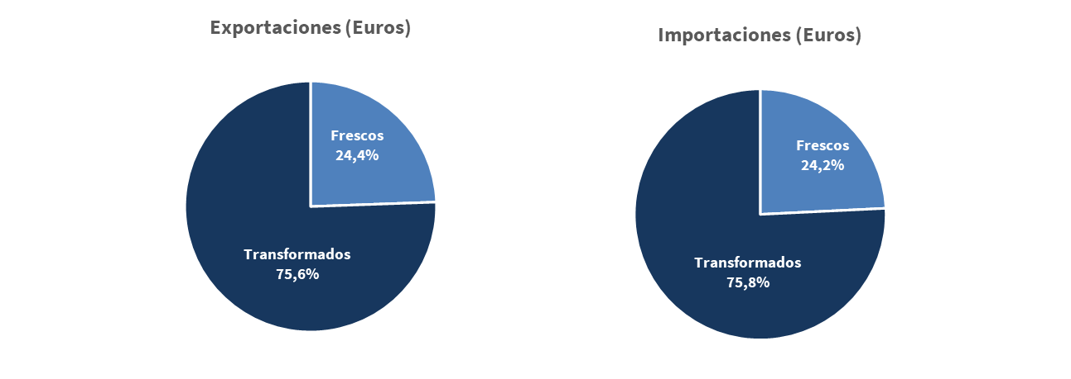
Tabla 5. Intercambios desagregados por productos. Año 2025

PRODUCTOS | Exportaciones |  | Importaciones
 | Toneladas | Euros | Toneladas | Euros
Frescos | 13,827 | 132,495,818.07 | 33,397 | 232,801,120.62
Transformados | 67,547 | 409,727,093.90 | 96,324 | 728,125,681.80
Total productos pesqueros | 81,374 | 542,222,911.97 | 129,721 | 960,926,802.42

Tabla 6. Intercambio por productos y TARIC. Año 2025

Partidas | Exportaciones |  | Importaciones
 | Toneladas | Euros | Toneladas | Euros
0301 | 39 | 1,474,023.24 | 111 | 1,332,180.61
0302 | 11,268 | 105,110,512.05 | 27,191 | 182,698,185.11
0306 (No incluidas en transformado) | 529 | 4,190,869.17 | 1,219 | 10,858,866.51
0307 (No incluidas en transformado) | 1,990 | 21,707,981.56 | 4,875 | 37,882,361.72
0308 (No incluidas en transformado) | 0.8 | 12,432.05 | 1.41 | 29,526.67
FRESCO | 13,827 | 132,495,818.07 | 33,397 | 232,801,120.62
...
Productos | Año | Exportaciones | Importaciones | Saldo comercial | Tasa cobertura | Balanza Comercial
 | 2020 | 191,702,434.71 | 404,299,434.41 | -212,596,999.70 | 47.4% | -35.7%
 | 2021 | 298,397,173.31 | 659,568,466.60 | -361,171,293.29 | 45.2% | -37.7%
 | 2022 | 307,673,541.08 | 694,038,781.45 | -386,365,240.37 | 44.3% | -38.6%
 | 2023 | 298,682,741.49 | 680,660,838.88 | -381,978,097.39 | 43.9% | -39.0%
 | 2024 | 326,030,381.33 | 654,374,419.16 | -328,344,037.83 | 49.8% | -33.5%
 | 2025 | 409,727,093.90 | 728,125,681.80 | -318,398,587.90 | 56.3% | -28.0%

Tabla 8. Intercambio entre las distintas provincias y el resto del mundo por productos. Año 2025

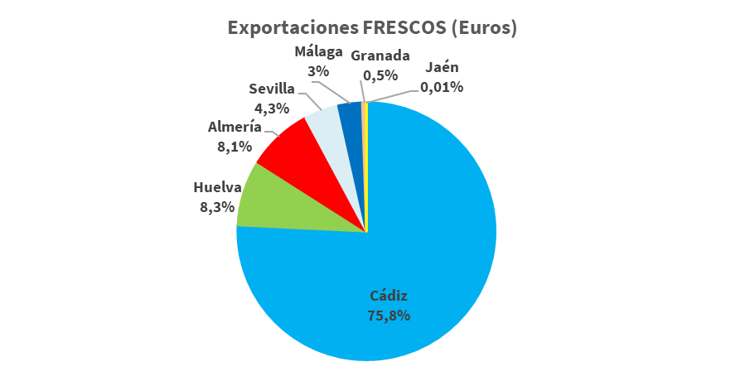
Provincia | Partidas | Exportaciones |  | Importaciones
 |  | Toneladas | Euros | Toneladas | Euros
Almería | Frescos | 2,864 | 10,794,155.14 | 2,770 | 7,070,927.94
 | Transformados | 2,070 | 13,512,712.87 | 538 | 5,612,800.61 | 1,531
 |  | 4,934 | 24,306,868.01 | 3,308 | 12,683,728.55
Cádiz | Frescos | 8,406 | 100,383,925.90 | 11,494 | 112,757,666.53
 | Transformados | 24,706 | 201,800,675.52 | 30,866 | 254,518,479.58
 |  | 33,112 | 302,184,601.42 | 42,360 | 367,276,146.11 | -9247.883
Córdoba | Frescos |  |  | 102 | 1,003,156.54
 | Transformados | 5 | 69,082.62 | 508 | 3,896,405.79
 |  | 5 | 69,082.62 | 611 | 4,899,562.33
Granada | Frescos | 26.65 | 657,731.93 | 970 | 3,935,589.01
 | Transformados | 26,261 | 57,221,857.95 | 6,861 | 41,327,165.45
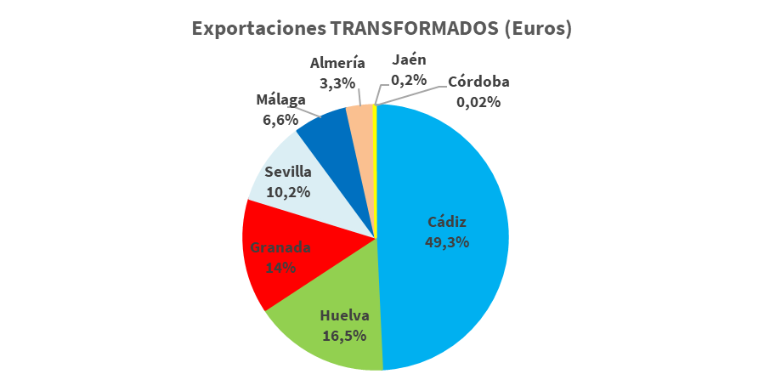
 |  | 26,288 | 57,879,589.88 | 7,832 | 45,262,754.46
Huelva | Frescos | 1,611 | 10,952,659.80 | 5,152 | 24,660,084.98 | -3,541 | -13,707,425.18
 | Transformados | 6,744 | 67,668,086.26 | 12,263 | 146,535,052.77
 |  | 8,356 | 78,620,746.06 | 17,415 | 171,195,137.75
Jaén | Frescos | 1 | 8,506.53 | 354 | 1,702,061.13
 | Transformados | 89 | 745,571.53 | 11,458 | 31,864,617.28 | -11,369
 |  | 90 | 754,078.06 | 11,812 | 33,566,678.41
Málaga | Frescos | 295 | 3,961,577.41 | 9,484 | 64,778,694.34
 | Transformados | 2,891 | 27,034,171.62 | 18,506 | 129,582,029.99
 |  | 3,187 | 30,995,749.03 | 27,990 | 194,360,724.33
Sevilla | Frescos | 623 | 5,737,261.36 | 3,071 | 16,892,940.15
 | Transformados | 4,781 | 41,674,935.53 | 15,323 | 114,789,130.33
 |  | 5,403 | 47,412,196.89 | 18,393 | 131,682,070.48
Andalucía |  | 81,374 | 542,222,911.97 | 129,721 | 960,926,802.42

Fuente: elaboración propia a partir de Estadísticas de Comercio Exterior de la Agencia Tributaria

CEXT PROD. PES ORIGEN_DESTINO
Comercio Exterior de Productos Pesqueros. Año 2025

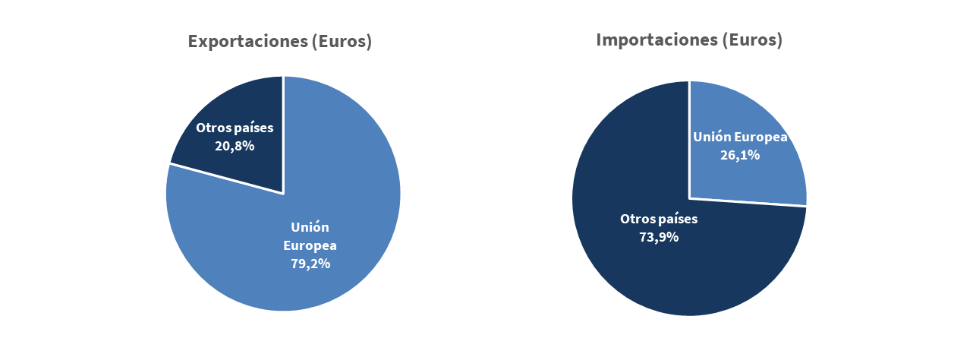
Tabla 9. Intercambios comerciales de Andalucia por áreas geográficas. Año 2025

Zona geográfica | Exportaciones |  | Importaciones |  | Saldo comercial
 | Toneladas | Euros | Toneladas | Euros | Toneladas | Euros
Unión Europea | 67,252 | 429,194,443.64 | 40,112 | 250,484,545.91 | 27,141 | 178,709,897.73
Otros países | 14,121 | 113,028,468.33 | 89,609 | 710,442,256.51 | -75,488 | -597,413,788.18
 | 81,374 | 542,222,911.97 | 129,721 | 960,926,802.42 | -48,347 | -418,703,890.45
...
 | Año | Exportaciones | Importaciones | Saldo comercial | Tasa cobertura | Balanza Comercial
 | 2016 | 175,934,331.09 | 179,314,427.51 | -3,380,096.42 | 98.1% | -1.0%
 | 2017 | 195,225,999.53 | 184,125,324.14 | 11,100,675.39 | 106.0% | 2.9%
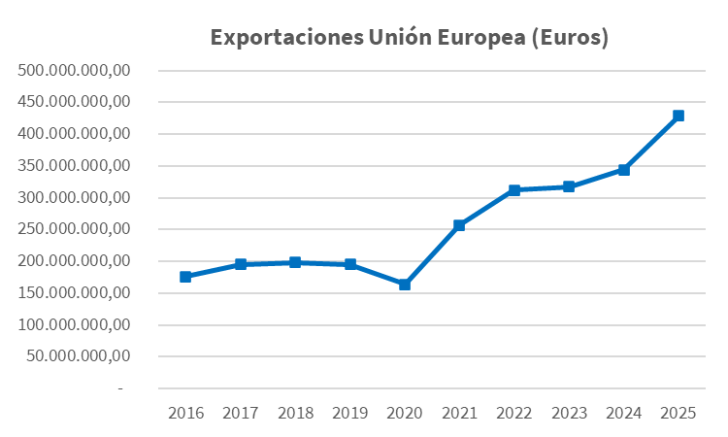
 | 2018 | 198,556,452.66 | 185,921,936.04 | 12,634,516.62 | 106.8% | 3.3%
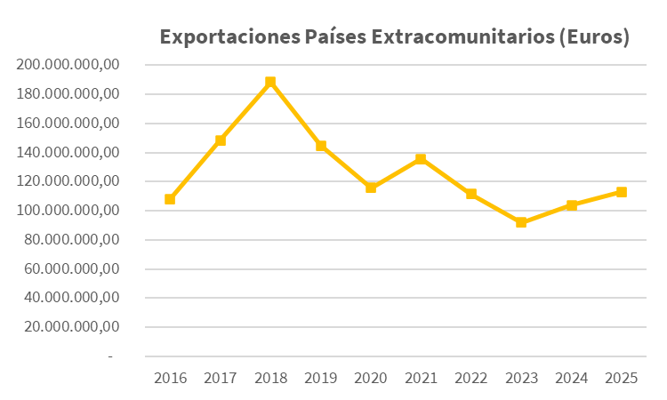
 | 2019 | 195,069,170.47 | 187,005,744.37 | 8,063,426.10 | 104.3% | 2.1%
 | 2020 | 164,407,657.43 | 181,578,989.49 | -17,171,332.06 | 90.5% | -5.0%
 | 2021 | 257,286,587.05 | 218,703,135.05 | 38,583,452.00 | 117.6% | 8.1%
 | 2022 | 312,296,019.23 | 245,855,678.31 | 66,440,340.92 | 127.0% | 11.9%
 | 2023 | 317,098,870.65 | 262,554,070.79 | 54,544,799.86 | 120.8% | 9.4%
 | 2024 | 343,779,384.54 | 259,993,059.33 | 83,786,325.21 | 132.2% | 13.9%
 | 2025 | 429,194,443.64 | 250,484,545.91 | 178,709,897.73 | 171.3% | 26.3%
 | 2016 | 108,310,168.05 | 469,925,706.98 | -361,615,538.93 | 23.0% | -62.5%
 | 2017 | 148,319,485.22 | 542,034,721.75 | -393,715,236.53 | 27.4% | -57.0%
 | 2018 | 188,333,642.36 | 543,868,449.08 | -355,534,806.72 | 34.6% | -48.6%
 | 2019 | 144,773,219.89 | 598,201,396.33 | -453,428,176.44 | 24.2% | -61.0%
 | 2020 | 115,696,678.36 | 459,153,943.16 | -343,457,264.80 | 25.2% | -59.7%
 | 2021 | 135,542,036.93 | 677,370,894.59 | -541,828,857.66 | 20.0% | -66.7%
 | 2022 | 111,478,920.15 | 697,289,106.21 | -585,810,186.06 | 16.0% | -72.4%
 | 2023 | 92,128,297.55 | 674,021,733.45 | -581,893,435.90 | 13.7% | -76.0%
 | 2024 | 103,990,786.58 | 649,103,733.73 | -545,112,947.15 | 16.0% | -72.4%
 | 2025 | 113,028,468.33 | 710,442,256.51 | -597,413,788.18 | 15.9% | -72.5%
...
 | Año | Exportaciones |  | Importaciones |  | Saldo comercial
 |  | Fresco | Transformados | Fresco | Transformados | Fresco | Transformados
...

CEX PROD PESQUEROS EXPORTACIÓN
Comercio Exterior de Productos Pesqueros. Año 2025
...
2025 | % (€ 2025) | 2024 | 2023 | 2022 | 2021 | 2020 | 2019 | 2018 | 2017 | 2016
146,585,998.34 | 27.0% | 141,521,053.46 | 135,239,966.50 | 137,730,759.09 | 119,154,690.40 | 70,200,681.10 | 80,354,203.12 | 76,835,482.46 | 69,363,150.38 | 66,727,205.82
137,762,081.92 | 25.4% | 116,613,194.25 | 97,707,731.48 | 93,895,076.73 | 70,903,363.67 | 50,355,548.08 | 62,360,658.31 | 61,347,278.66 | 66,232,597.33 | 68,369,629.44
47,995,334.33 | 8.9% | 14,629,345.16 | 15,285,689.80 | 15,234,629.10 | 10,363,283.14 | 8,737,539.74 | 9,911,960.49 | 10,311,943.62 | 12,647,034.83 | 8,172,634.50
...

CEX PROD PESQUEROS IMPORTACIÓN
Comercio Exterior de Productos Pesqueros. Año 2025
...
2025 | % (€ 2025) | 2024 | 2023 | 2022 | 2021 | 2020 | 2019 | 2018 | 2017 | 2016
349,573,657.14 | 36.4% | 346,377,029.37 | 391,245,833.85 | 320,714,406.56 | 349,441,193.43 | 218,397,930.43 | 229,022,938.80 | 205,056,247.81 | 227,403,695.72 | 208,657,587.97
97,910,415.55 | 10.2% | 69,275,979.27 | 52,149,270.69 | 74,259,102.32 | 47,030,201.41 | 25,161,957.64 | 49,770,947.27 | 57,053,242.03 | 34,527,463.33 | 14,634,657.83
80,389,103.30 | 8.4% | 91,297,691.00 | 79,658,338.04 | 77,342,955.59 | 53,792,166.78 | 43,890,379.15 | 45,451,204.89 | 42,011,864.37 | 58,621,404.40 | 49,708,089.30
...

